WartungskostenBMW
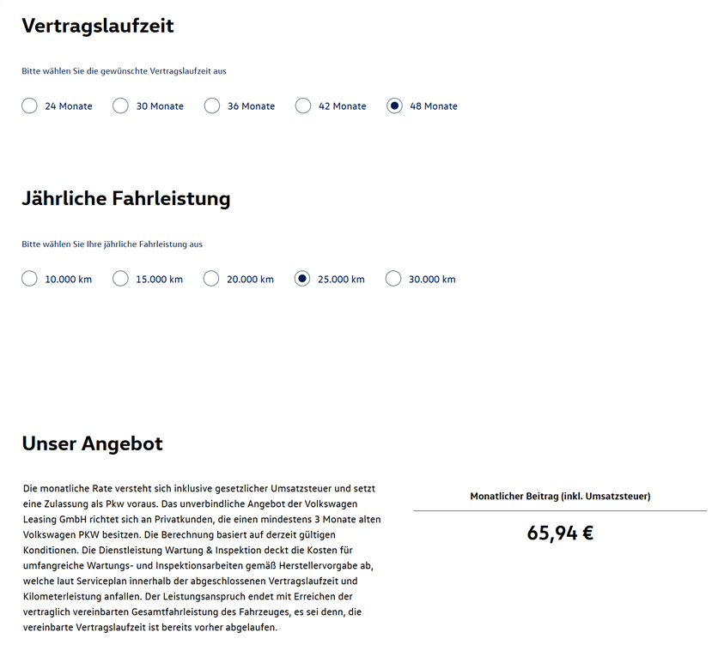
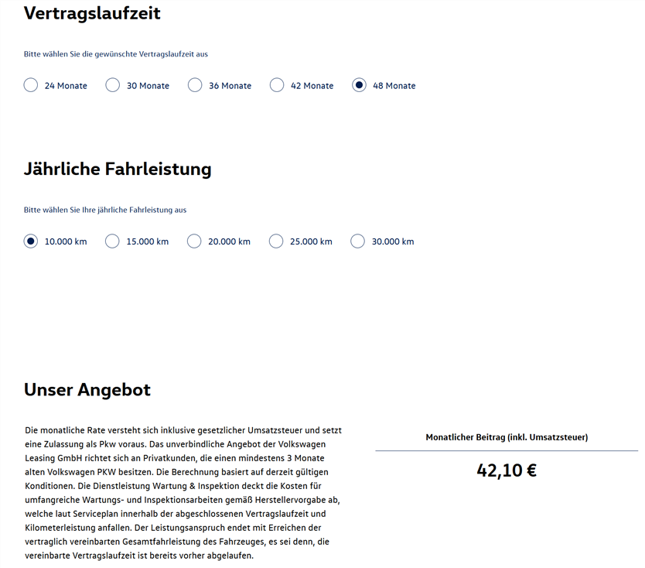
Datum | Beschreibung | Tachostand (km) | Kosten | Jahressumme | Jahr
2015-03-30 15:16:00 | Kundendienst | 76,020 | 399.99 € | 487.99 € | 2015
2015-11-04 16:20:00 | Radwechsel | 101,599 | 88.00 €
2016-01-12 09:55:00 | Ölwechsel | 107,211 | 301.37 € | 1,174.68 € | 2016
2016-04-27 07:55:00 | Reifenwechseln | 118,740 | 80.00 €
2016-07-21 | Technische Durchsicht | 127,227 | 253.41 €
2016-11-22 | Öl- und Reifenwechsel | 138,875 | 539.90 €
2017-03-24 | Reifenwechseln | 147,744 | 24.89 € | 393.89 € | 2017
2017-04-25 17:49:00 | Bremsflüssigkeit wechseln | 150,551 | 86.48 €
2017-10-13 | Ölwechsel | 170,748 | 282.52 €
2018-02-23 23:40:00 | Technische Durchsicht | 187,098 | 195.71 € | 642.03 € | 2018
2018-05-18 | Reifenwechsel | 198,569 | 64.80 €
2018-08-21 17:47:00 | Ölwechsel | 202,187 | 381.52 €
2019-11-15 | Reifenwechsel | 222,000 | 24.89 € | 24.89 € | 2019
2020-02-18 17:12:00 | Motor- und Getriebeölwechsel | 229,977 | 611.47 € | 640.47 € | 2020
2020-12-04 | Reifenwechsel | 236,900 | 29.00 €
2021-05-03 | Reifenwechsel | 241,345 | 29.75 € | 29.75 € | 2021

 |  | Jahreskilometerleistung | 24,493
 |  | Durchschnitt pro Jahr: | 502.77 €
 |  | Durchscnitt pro Monat: | 41.90 €

Anschlussgarantie
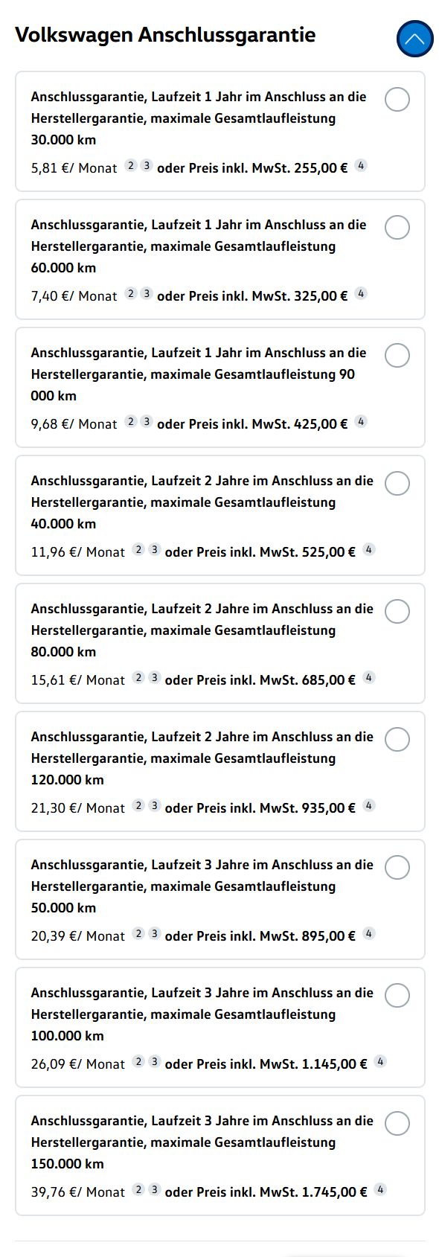
Laufzeit | maximale Gesamtlaufleistung | Kosten
1 | 30,000 | 255.00 €
1 | 60,000 | 325.00 €
1 | 90,000 | 425.00 €
2 | 40,000 | 525.00 €
2 | 80,000 | 685.00 €
2 | 120,000 | 935.00 €
3 | 50,000 | 895.00 €
3 | 100,000 | 1,145.00 €
3 | 150,000 | 1,745.00 €

